CheckList
# | Описание | Ожидаемый результат | Passed/Failed
Andersen Страница авторизации
1. Проверка страницы авторизации
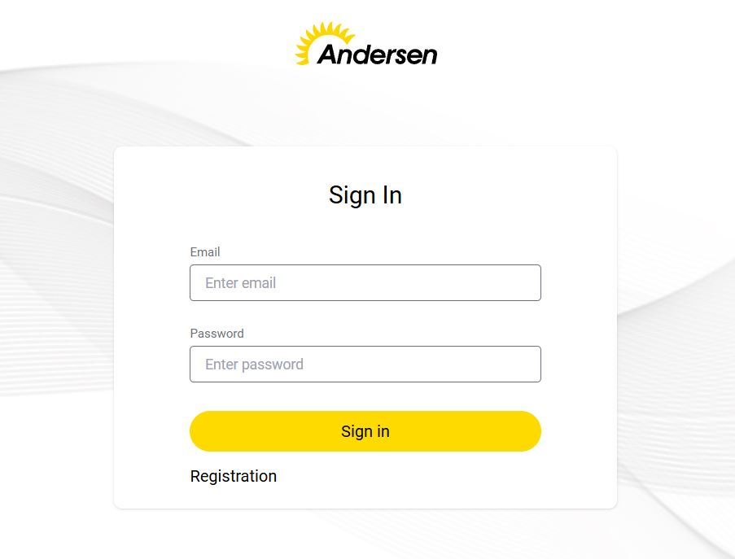
2023-01-01 | Название страницы | Sign in | Passed
2023-02-01 | Текст в верхней части страницы | Andersen
2023-03-01 | Поле 'Email' | Название: Email | Passed
2023-04-01 | Поле 'Password' | Название: Password | Passed
2023-05-01 | Контурная кнопка 'Sign in' | Активация проверки введенных данных | Passed
2023-06-01 | Ссылка 'Registration' | Переход в модуль регистрации нового пользователя | Passed
2. Поле «Email»
2023-01-02 | Максимальная длина (70 символов): ZZZZZZZZZZZZZZZZZZZZZZZZZZZZZZZZZZZZZZZZZZZZZZZZZZZZZZZZZZZZZZZ@bk.ru70 | Пользователь может войти в систему со следующим паролем: 'ZZZZZZZZZZZZZZZZZZZZZZZZZZZZZZZZZZZZZZZZZZZZZZZZZZZZZZZZZZZZZZZ@bk.ru70' | Passed
2023-02-02 | Максимальная длина + 1 символ (71 символ): ZZZZZZZZZZZZZZZZZZZZZZZZZZZZZZZZZZZZZZZZZZZZZZZZZZZZZZZZZZZZZZZZ@bk.ru71 | Пользователь не может ввести более 70 символов. | Passed
2023-03-02 | Максимальная длина - 1 символ (69 символов): ZZZZZZZZZZZZZZZZZZZZZZZZZZZZZZZZZZZZZZZZZZZZZZZZZZZZZZZZZZZZZ@bk.ru69 | Пользователь может войти в систему со следующим паролем: 'ZZZZZZZZZZZZZZZZZZZZZZZZZZZZZZZZZZZZZZZZZZZZZZZZZZZZZZZZZZZZZ@bk.ru69' | Passed
2023-04-02 | Поле почты обязательно: не заполняйте поле | Под полем отображается следующее сообщение об ошибке: 'Required' | Passed
2023-05-02 | Поле пароля обязательно: введите несколько пробелов: ' ' | Под полем отображается следующее сообщение об ошибке: 'Invalid email address' | Passed
2023-06-02 | Пробелы перед именем пользователя: ' User@bk.ru' | Под полем отображается следующее сообщение об ошибке: 'Invalid email address' | Passed
2023-07-02 | Пробелы в конце строки: 'User@bk.ru ' | Под полем отображается следующее сообщение об ошибке: 'Invalid email address' | Passed
2023-08-02 | Пробелы после имени пользователя: 'User @bk.ru' | Под полем отображается следующее сообщение об ошибке: 'Invalid email address' | Passed
2023-09-02 | Отсвутствие символа @: Userbk.ru | Под полем отображается следующее сообщение об ошибке: 'Invalid email address' | Passed
2023-10-02 | Отсвутствие домена верхнего уровня: 'User@bk' | Под полем отображается следующее сообщение об ошибке: 'Invalid email address' | Passed
2023-11-02 | Отсвутствие точки в домене: 'User@bkru' | Под полем отображается следующее сообщение об ошибке: 'Invalid email address' | Passed
2023-12-02 | Специальные символы: ~!@#$%^&*()_+`-=,./<>?';":][}{ | Под полем отображается следующее сообщение об ошибке: 'Invalid email address' | Passed
2.13 | Кириллица | Под полем отображается следующее сообщение об ошибке: 'Invalid email address' | Passed
2.14 | Вставка копированием: 'User@bk.ru' | Пользователь смог войти со следующей почтой : 'User@bk.ru' | Passed
2.15 | Умлауты: üüüüüüüüüüüüüü | Под полем отображается следующее сообщение об ошибке: 'Invalid email address' | Passed
3. Поле «Password».
2024-01-03 | Максимальная длина (70 символов): YYYYYYYYYYYYYYYYYYYYYYYYYYYYYYYYYYYYYYYYYYYYYYYYYYYYYYYYYYYYYYYYYYYY70 | Пользователь может войти в систему со следующим паролем: YYYYYYYYYYYYYYYYYYYYYYYYYYYYYYYYYYYYYYYYYYYYYYYYYYYYYYYYYYYYYYYYYYYY70 | Passed
2023-02-03 | Максимальная длина + 1 символ (71 символ): YYYYYYYYYYYYYYYYYYYYYYYYYYYYYYYYYYYYYYYYYYYYYYYYYYYYYYYYYYYYYYYYYYYYY71 | Пользователь не может ввести более 70 символов. | Passed
2022-03-03 | Максимальная длина - 1 символ (69 символов): YYYYYYYYYYYYYYYYYYYYYYYYYYYYYYYYYYYYYYYYYYYYYYYYYYYYYYYYYYYYYYYYYYY69 | Пользователь может войти в систему со следующим паролем: 'YYYYYYYYYYYYYYYYYYYYYYYYYYYYYYYYYYYYYYYYYYYYYYYYYYYYYYYYYYYYYYYYYY69' | Passed
2021-04-03 | Поле пароля обязательно: не заполняйте поле | Под полем отображается следующее сообщение об ошибке: 'YYYYYYYYYYYYYYYYYYYYYYYYYYYYYYYYYYYYYYYYYYYYYYYYYYYYYYYYYYYYYYYYYY69' | Passed
2020-05-03 | Минимальная длина (8 символов): YYYYYYY8 | Пользователь может войти в систему со следующим паролем: YYYYYYY8 | Passed
2019-06-03 | Минимальная длина +1 (9 символов): YYYYYYYY9 | Пользователь может войти в систему со следующим паролем: YYYYYYYY9 | Passed
2018-07-03 | Минимальная длина -1 (7 символов): YYYYYY7 | Под полем отображается следующее сообщение об ошибке: 'Minimum 8 characters' | Passed
2017-08-03 | Пробелы в конце строки: 'YYYYYYY8 ' | Пользователь смог войти со следующим паролем: 'YYYYYYY8 ' | Passed
2016-09-03 | Пробелы по середине строки: 'YYYY YYY8' | Пользователь смог войти со следующим паролем: 'YYYY YYY8' | Passed
2015-10-03 | Специальные символы: ~!@#$%^&*()_+`-=,./<>?';":][}{ | Пользователь смог войти со следующим паролем: '~!@#$%^&*()_+`-=,./<>?';":][}{' | Passed
2014-11-03 | Умлауты: 'üüüüüüüüüüüüüü' | Пользователь смог войти со следующим паролем: 'üüüüüüüüüüüüüü' | Passed
2024-12-03 | Цифры: 1234567890 | Пользователь смог войти со следующим паролем: '1234567890' | Passed

